ア ※毎日提出（全員）
※すべての参加者が毎日提出
※受付で，検温後に提出する。入場を許可された者は，ＩＤにシールを貼付してもらう。
※３月２７日（木）は，競技会場に入場する者のみが提出する。

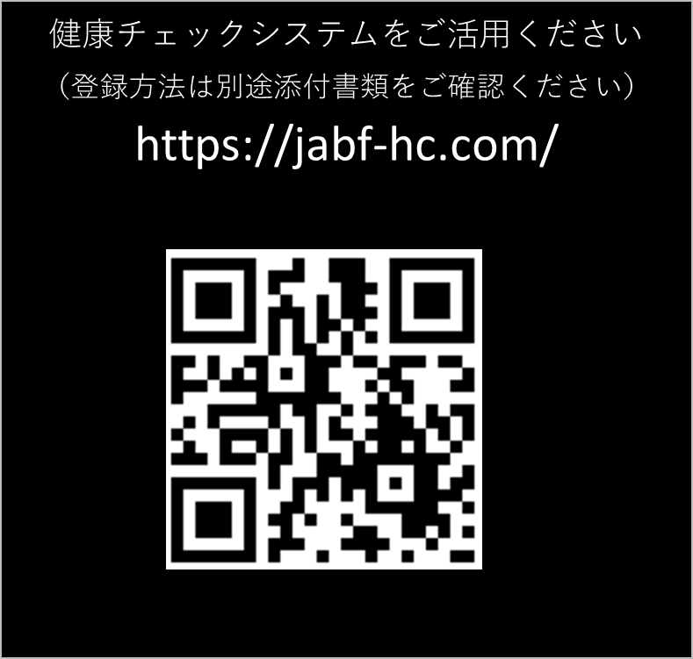
第１回全日本ＵＪフレッシュボクシング大会 兼 全日本UJ王座決定戦シード選手決定戦
感染防止のための参加申告書
※ 該当するものに〇をつける（２と３など，重複する場合は２つに〇）
区分 |  | １ 選手 |  | 2 監督・コーチ | ３ セカンド | ４ 大会役員 | ５ 審判員 | ６ 競技役員
 |  | ７ 医療・救護 |  | ８ 引率・視察 | ９ 報道 | 10 出店業者 | 11 観客 | 12 その他

ブロック，都道府県
所属，学校名
氏 名
住所
電話番号（携帯） |  |  | （ ） －

大会当日体温 |  |  | 体温 ： ℃
※ 競技会場の受付で検温を受け，記入する。
 | 平熱を超える発熱（おおむね３７度５分以上）がある者は入場できない。

◆次のことについて，該当する症状があればチェックを入れること。
□ 平熱を超える発熱（おおむね３７度５分以上）
□ 咳（せき）のどの痛みなど風邪の症状
□ だるさ（倦怠感（けんたいかん），息苦しさ（呼吸困難）
□ 嗅覚や味覚の異常
□ 体が重く感じる，疲れやすい等
□ 新型コロナウィルス感染症陽性とされた者との濃厚接触
□ 感染者もしくは感染が強く疑われる人と同居か濃厚接触歴がある場合
□ 政府からの入国制限，入国後の観察期間を必要とされている国，地域等への渡航又は
当該在住者との濃厚接触がある。
上記の項目に偽りのないことを認めます。

令和 ４年 ３月 日 （自署）
※ 個人情報について取扱いに十分注意し，今大会の新型コロナ感染対策の目的以外に使用しません。

オ 健康ﾁｪｯｸｼｰﾄ
※参加者記入し、代表者が保管（一括提出確認書） |  |  |  |  |  |  |  |  |  |  |  | 大会実行委員会


第１回全日本ＵＪフレッシュボクシング大会兼全日本UJ王座決定戦シード選手決定戦
健 康 チ ェ ッ ク シ ー ト

大会期間中または終了後に本部より要請があった場合は提出できるようにしておいてください。(一か月保存）
区 分 該当番号に○ |  | １ 選手 |  | ２ 監督・コーチ | ３ セカンド |  | ４ 役員 |  | ５ 審判員 |  | ６ 補助員
 |  | ７ 医療・救護 |  | ８ 引率・視察 | ９ 報道 |  | 10 出店業者 |  | 11 一般観戦者 |  | 12 その他

都道府県名 |  |  |  |  | 団体・所属名
氏 名
【チェック項目】 |  | ア．平熱より高い イ．せき・のどの痛み ウ．だるさ、息苦しさ エ．味・匂いの異常
 |  | オ．体が重く感じる、疲れやすい カ．新型コロナウイルス感染症陽性とされた者との濃厚接触
 |  | キ．同居家族や身近な知人で感染が疑われる方
 |  | ク．過去14日以内に政府から入国制限、入国後の観察期間を必要とされている国、
 |  | 地域等への渡航又は当該在住者との濃厚接触
日 付 |  | 曜日 | 体 温 |  | 上記ア～クの各項目に該当すれば ☑ を入れる
 |  |  | (起床後30分以内) |  | ア | イ | ウ | エ | オ | カ | キ | ク
14日前 | 2021-03-09 | 水 | ℃
 | 2021-03-10 | 木 | ℃
 | 2021-03-11 | 金 | ℃
 | 2021-03-12 | 土 | ℃
 | 2021-03-13 | 日 | ℃
 | 2021-03-14 | 月 | ℃
 | 2021-03-15 | 火 | ℃
7日前 | 2021-03-16 | 水 | ℃
 | 2021-03-17 | 木 | ℃
 | 2021-03-18 | 金 | ℃
 | 2021-03-19 | 土 | ℃
 | 2021-03-20 | 日 | ℃
 | 2021-03-21 | 月 | ℃
 | 2021-03-22 | 火 | ℃
 | 2021-03-23 | 水 | ℃
 | 2021-03-24 | 木 | ℃
準々決勝 | 2021-03-25 | 金 | ℃
準決勝 | 2021-03-26 | 木 | ℃
決勝 | 2021-03-27 | 金 | ℃

